เบิกจ่ายรวม
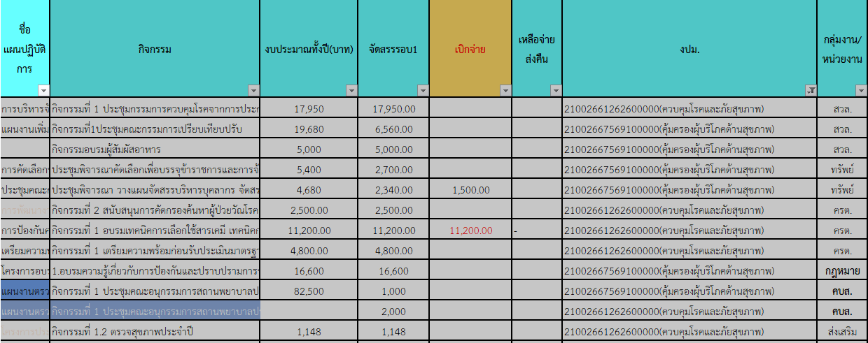
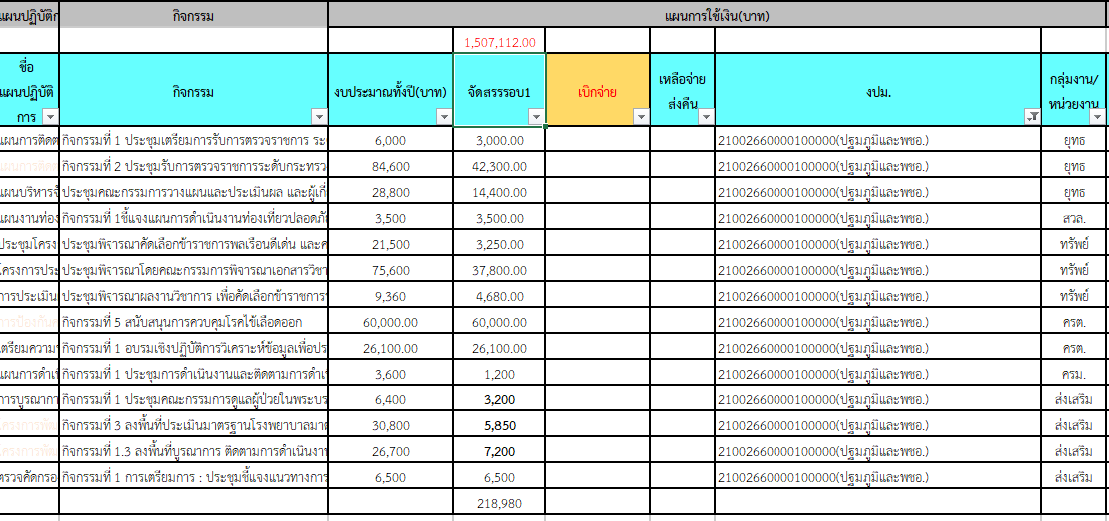
 |  |  |  |  |  |  |  |  |  |  |  |  |  |  |  | 21002320016702000000 | 21002350002702000000 |  |  |  |  |  |  |  | 21002320016702000000 พชอ. |  |  |  |  |  | 21002300004702000000 กลุ่มวัย 4 วัย
 |  |  |  |  |  |  |  |  |  |  |  |  |  |  |  | 21002660000100000 | 21002661262600000 |  |  |  | 21002667569100000 |  |  |  | 21002660000100000 |  |  |  |  |  | 21002668207100000 ปฐมวัย
ฝ่าย/คชจ. | ยาเสพติด | ประกันสังคม สสจ-สสอ | ประกันสังคม รพช. | ค่ากองทุนเงินทดแทน สสจ.-สสอ | ค่ากองทุนเงินทดแทน รพช. | ต่าตอบแทน พตส.-สสจ. | ต่าตอบแทน พตส.-สสอ. | ต่าตอบแทน พตส.-รพช. | ต่าตอบแทน คตส.-สสจ. | ต่าตอบแทน คตส.-รพช. | ต่าตอบแทน ฉ11 | ค่าไม่ทำเวช | ค่าเช่าบ้าน | ค่าสาธารณูปโภค สสจ. | ค่าชันสูตรพลิกศพ | คร | คร | สิ่งแวดล้อม | สิ่งแวดล้อม | คบส. | คบส. | กฎหมาย | สิ่งแวดล้อม | ทรัพย์ | ยุทธ์ | สิ่งแวดล้อม | ทรัพย์ | ครต | ครม | สิ่งแวดล้อม | ส่งเสริม
จัดสรร | 668,000.00 | 159,750.00 | 172,176.00 | 15,780.00 | 17,244.00 | 18,846,759.00 |  |  | 58,500.00 | 82,500.00 | 8,250,401.00 | 280,000.00 | 78,400.00 | 1,141,300.00 | 86,000.00 | 86,100.00 | 18,500.00 | 17,950.00 | 1,148.00 | 2,000.00 | 1,000.00 | 16,600.00 | 11,560.00 | 5,040.00 | 59,700.00 | 3,500.00 | 45,730.00 | 86,100.00 | 1,200.00 | 22,750.00 | 73,034.00
ตั้ง PO | -
242797 |  | 27,750.00 | 29,071.00 |  |  |  |  |  | 10,500.00
242828 |  | 27,750.00 | 29,071.00 |  |  | 144,000.00 | 569,000.00 | 4,131,304.00 | 10,500.00 | 29,000.00 | 8,020,800.00 | 70,000.00 | 9,800.00 | 286,385.30 | 5,250.00
242858 | 91,000.00 | 27,750.00 | 29,071.00 |  |  | 81,000.00 | 291,000.00 | 2,057,176.00 |  | 14,500.00 | 229,400.00 | 35,000.00 | 3,800.00 | 133,894.58 | 8,400.00
242889 | 399,253.00 | 27,000.00 | 28,321.00 | 14,100.00 |  | 74,500.00 | 293,000.00 | 2,071,370.97 | 9,000.00 | 14,500.00 | -10,300.00 | 35,000.00 | 15,800.00 | 213,013.20 | 6,000.00 |  | 11,200.00
242920 | 193,430.00 | 25,500.00 | 27,715.00 |  |  | 71,500.00 | 289,000.00 | 2,082,666.66 | 7,500.00 | 13,000.00 |  | 35,000.00 | 9,800.00 | 4,157.07 | 25,650.00 |  |  |  |  |  |  |  |  | 1,500.00 |  |  | 2,000.00 |  |  |  | 7,800.00
242948
242979
243009
243040
243070
243101
243132
รวมเบิก | 683,683.00 | 135,750.00 | 143,249.00 | 14,100.00 | - | 371,000.00 | 1,442,000.00 | 10,342,517.63 | 37,500.00 | 71,000.00 | 8,239,900.00 | 175,000.00 | 39,200.00 | 637,450.15 | 45,300.00 | - | 11,200.00 | - | - | - | - | - | - | 1,500.00 | - | - | 2,000.00 | - | - | - | 7,800.00
คงเหลือ | -15,683.00 | 24,000.00 | 28,927.00 | 1,680.00 | 17,244.00 | 6,691,241.37 |  |  | 21,000.00 | 11,500.00 | 10,501.00 | 105,000.00 | 39,200.00 | 503,849.85 | 40,700.00 | 86,100.00 | 7,300.00 | 17,950.00 | 1,148.00 | 2,000.00 | 1,000.00 | 16,600.00 | 11,560.00 | 3,540.00 | 59,700.00 | 3,500.00 | 43,730.00 | 86,100.00 | 1,200.00 | 22,750.00 | 65,234.00

